Planilha1
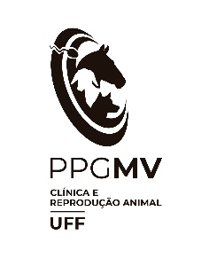
Universidade Federal Fluminense
Faculdade de Veterinária
Programa de Pós Graduação em Medicina Veterinária (Clínica e Reprodução Animal)
Edital de Seleção MPV/CMV Nº 2/2023

CREDENCIAMENTO E RECREDENCIAMENTO DE DOCENTES

1. Artigo científico com fator de impacto | Pontos por artigo | Quantidade | Total de Pontos
acima de 2,001 | 18 |  | 0
de 1,501 a 2,001 | 15 |  | 0
de 1,001 a 1,500 | 12 |  | 0
de 0,501 a 1,000 | 9 |  | 0
até 0,500 | 6 |  | 0
0* | 3 |  | 0
2. Tipo de publicação | Pontos por produção | Quantidade | Total de Pontos
Livro | 18 |  | 0
Capítulo de livro* | 3 |  | 0
3. Tipo de patente | Pontos por patente | Quantidade | Total de Pontos
Licenciada/Concedida/Depositada | 18
4. Bolsista | Pontos | Quantidade | Total de Pontos
CNPq (nível 1) | 100 |  | 0
CNPq (nível 2) | 50 |  | 0
FAPERJ (CNE ou JCNE) | 50 |  | 0
Jovem Pesquisador da Faperj | 50 |  | 0
* Limite de um artigo por ano |  | TOTAL | 0

